상품제안서
송월 AB체인68 바스타올 1P | 상품코드: F29953

 |  |  |  |  |  |  | 02-412-0044 | www.easy1.co.kr
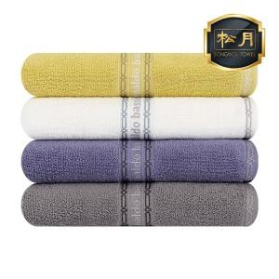

【상세/제작정보】 | ※자수 인쇄(기준 구매 수량 미만) : 별도 문의 입수량: 20

【인쇄/포장옵션】 | 실크, 자수 / 포장지포장

【공급단가】 | 수량 | 50~ | 100~ | 500~ | 1,000~ | 2,000~
*VAT별도 | 단가 | 12,610원 | 12,410원 | 12,100원 | 11,800원 | 11,600원

【상품 URL】 | https://easy1.co.kr:443/src/goods_detail.php?gdno=29953

